Bug 31-40-LONGBHTHE194981
Defect Log – EmployeeManagement (Bug 31–40) | Tester: Long

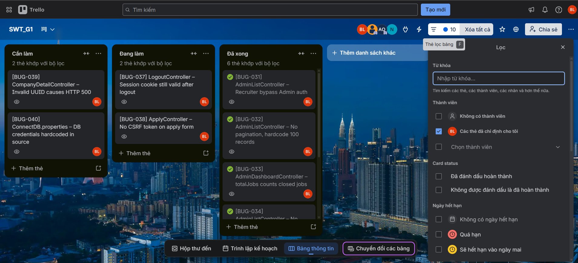
Name | Defect ID | Module | Description | Type | Severity | Priority | Status | Created Date
Long | Bug 31 | AdminListController.java | Recruiter có thể truy cập trang /dashboard/users bằng cách thay đổi URL trực tiếp. Controller kiểm tra session nhưng không kiểm tra đúng role, cho phép Recruiter bypass xác thực Admin. | Security | High | High | Open | 29/06/2026
Long | Bug 32 | AdminListController.java | Trang /dashboard/companies gọi getAllCompanies(1, 100) với tham số hardcode, không hỗ trợ phân trang thực sự. Khi số lượng company vượt 100, dữ liệu bị cắt bớt mà không có thông báo. | Logic Error | Medium | Medium | Open | 29/06/2026
Long | Bug 33 | AdminDashboardController.java | Thống kê totalJobs trên dashboard Admin tính cả các job đã đóng (status='Closed'), dẫn đến số liệu hiển thị sai so với thực tế job đang active. | Logic Error | Low | Low | Open | 29/06/2026
Long | Bug 34 | AdminListController.java | Trang /dashboard/jobs không hỗ trợ filter hay tìm kiếm theo tên job, công ty, hoặc trạng thái. Admin phải cuộn toàn bộ danh sách để tìm thông tin. | UX Issue | Low | Low | Open | 29/06/2026
Long | Bug 35 | HomeController.java | Khi kết nối database thất bại, trang /home ném ra exception chưa được bắt, khiến stack trace đầy đủ (bao gồm thông tin kết nối DB) hiển thị trực tiếp ra trình duyệt người dùng. | Runtime Error | High | High | Open | 29/06/2026
Long | Bug 36 | web.xml | Ứng dụng không cấu hình các Security Headers quan trọng như Content-Security-Policy (CSP) và X-Frame-Options. Thiếu filter hoặc config trong web.xml để thêm các header này vào response. | Security | Medium | Medium | Open | 29/06/2026
Long | Bug 37 | LogoutController.java | Sau khi logout (/logout), session cookie JSESSIONID vẫn được trình duyệt giữ lại với thời gian hết hạn cũ. Không có lệnh set cookie với Max-Age=0 hoặc xóa cookie phía response, cho phép tái sử dụng session cũ. | Security | High | High | Open | 29/06/2026
Long | Bug 38 | ApplyController.java | Form nộp đơn ứng tuyển (/apply) không có CSRF token. Kẻ tấn công có thể tạo trang HTML bên ngoài gửi POST request đến endpoint này và tự động nộp đơn thay người dùng đã đăng nhập. | Security | High | High | Open | 29/06/2026
Long | Bug 39 | CompanyDetailController.java | Khi truy cập /companyDetail với UUID không tồn tại trong database, controller không xử lý trường hợp trả về null từ DAO, dẫn đến NullPointerException và trang HTTP 500. | Runtime Error | Medium | Medium | Open | 29/06/2026
Long | Bug 40 | ConnectDB.properties | File ConnectDB.properties chứa thông tin đăng nhập database (userID=prj_user, password=123456) ở dạng plaintext và được commit trực tiếp vào source code, gây lộ credentials khi chia sẻ repository. | Security | High | High | Open | 29/06/2026

